Лист1
Только оригинальные светильники и предметы интерьера

 | Коммерческое предложение № от Дата.
От: Организация
Заказчик: Контрагент
Срок действия: По умолчанию 3 дня, но возможно менять
№ | Артикул | Наименование | Ед. изм. | Кол-во | Цена, евро | Стоимость, евро | Изображение | Комментарий
№ | Артикул | Товар (Рабочее наименование. Габариты: (длина, ширина,высота,диаметр, ширина основания, длина основания, диаметр основания, длина плафона, ширина плафона, диаметр плафона, см.), материал: арматура:(материал арматуры,плафон: (материал плафона), корпус:(материал корпуса), состав:(состав), комплект поставки:(комплект поставки), под лампу(ы): (кол-во ламп х лампа), если заполнено поле "лампы", то (лампы). | Ед. изм. | Кол-во | Цена,евро | Стоимость, евро | Изображение вводится на этапе создания документа ??Необходима возможность изменения размера изображения в независимости от размера ячейки | Заполняется текстом при создании документа
 |  |  | Сумма: |  |  | евро
 |  |  | Всего к оплате: |  |  | евро

Всего наименований на сумму
Сумма прописью

№ | Артикул | Наименование | Ед. изм. | Кол-во | Цена, евро | Стоимость, евро | Изображение | Комментарий
2 | 315 12 00 W | Светильник накладной Link 211, белый. Габариты: длина 28,6 см, Ø 14 см, высота 13,3 см. Материал корпуса: металл, цвет корпуса: белый, под лампы 2хQR111 50W G53. Комплект поставки не включает лампы. | шт. | 2 | 385.48 | 770.96 | 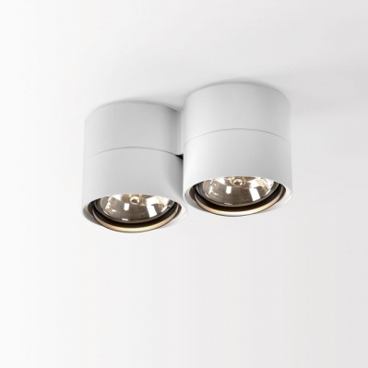 | Прихожая
3 | 279 76 100 W | Светильник подвесной Ultra C 60. Габариты: высота плафона 59,3 см., Ø плафона 11,2 см. Материал - металл, цвет - белый, под лампу 1xQPAR30 75W E27 30 град. Комплект поставки не включает лампы | шт. | 1 | 373.20 | 373.20 | 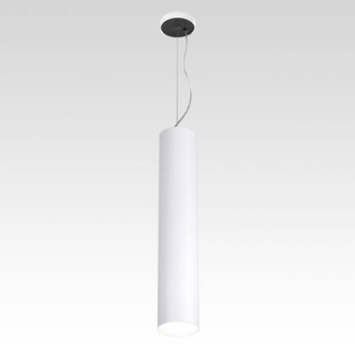 | Спальня
 |  |  | Сумма: |  |  | 1144.16 EURO
 |  |  | Всего к оплате: |  |  | 1517.36 EURO

Всего наименований 3 на сумму 6000 евро
Шесть тысяч евро 00 евроцентов

